Random Forest
HASIL PERHITUNGAN MANUAL 1 |  |  |  |  |  | HASIL PERHITUNGAN MANUAL 2 | HASIL PERHITUNGAN MANUAL 3
TREE-1 DARI DATA RANDOM (329 DATA) |  |  |  |  |  | TREE-2 DARI DATA RANDOM (328 DATA) | TREE-3 DARI DATA RANDOM (328 DATA)

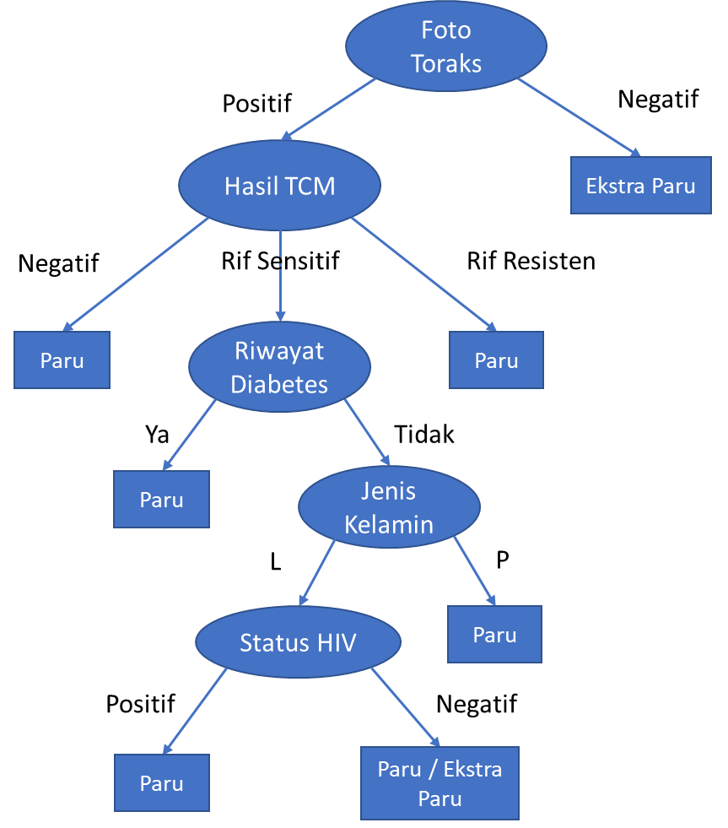
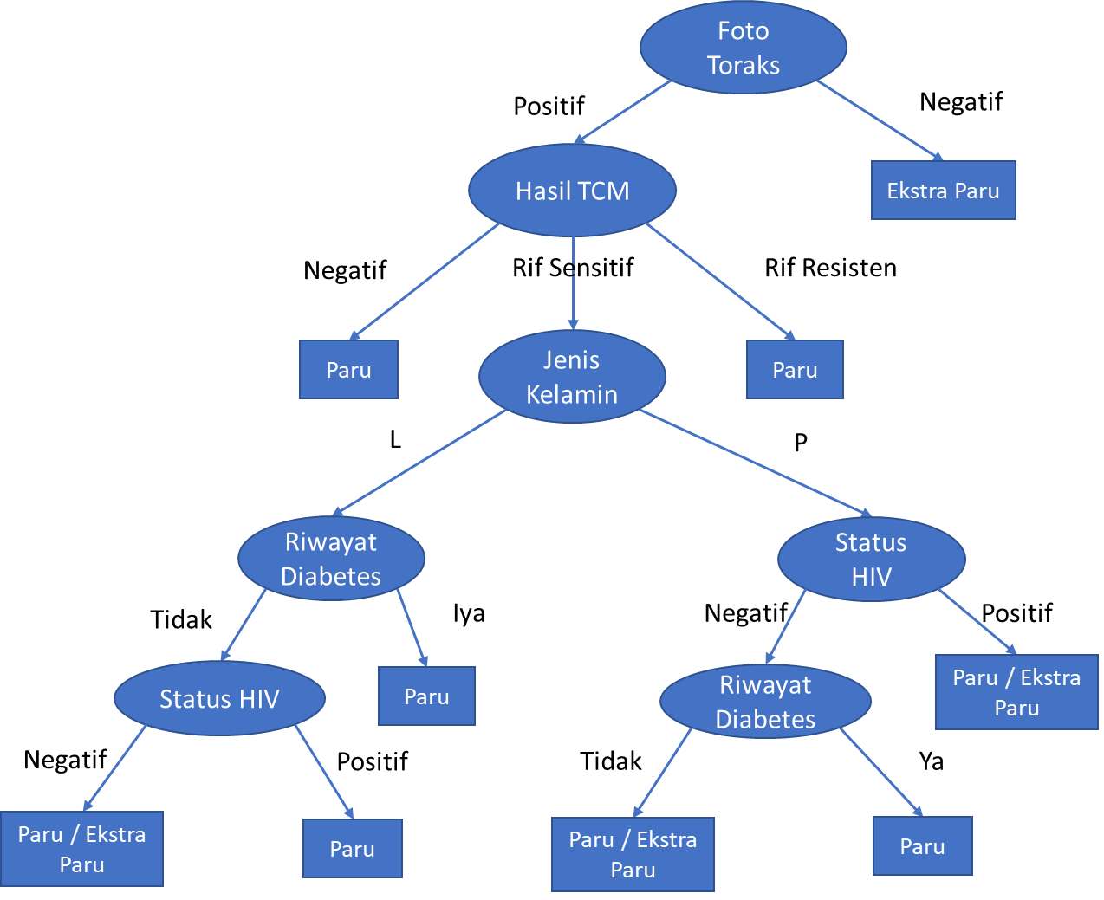
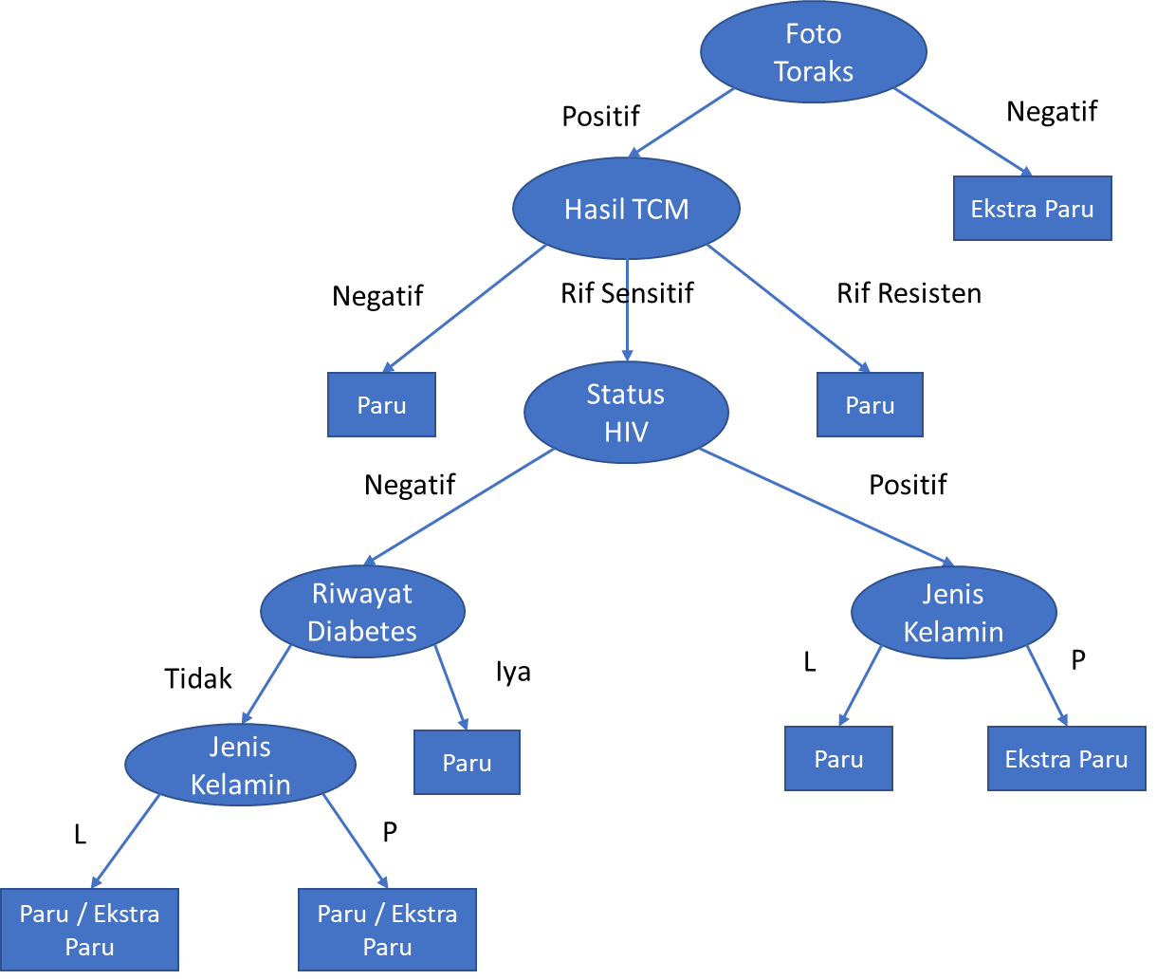

DATA TESTING
JENIS KELAMIN | FOTO TORAKS | STATUS HIV | RIWAYAT DIABETES | HASIL TCM | LOKASI ANATOMI (target/output)
P | Positif | Negatif | Tidak | Rif Sensitif | Paru
P | Positif | Negatif | Tidak | Rif Sensitif | Ekstra paru

